🏅 RANKING
👥 RANKING DE GRUPOS

# | Apellido y Nombre | Grupo | Días | Rol Semana Actual | Sesiones Asistidas | Puntos por Asistencia | Puntos Producción Grupal | Puntos Territorio (Individual) | Producción Grupal Territorio | Desempeño Individual | Puntos Totales Acumulados | Valoración / Rango
1 | Kovach, Ludmila | Grupo 1 | Lunes y Miércoles | Control de Calidad | 6 | 55 | 1,000.00 | 0 | 0 | 10 | 1065 | 🧙‍♂️ Técnico de Élite (Master)
2 | Terraza, Brian | Grupo 1 | Lunes y Miércoles | Tester / Instalador | 9 | 90 | 1,000.00 | 0 | 0 | 10 | 1100 | 🧙‍♂️ Técnico de Élite (Master)
3 | Pedrozo, Lorena | Grupo 1 | Lunes y Miércoles | Líder de Equipo | 11 | 105 | 1,000.00 | 0 | 0 | 10 | 1115 | 🧙‍♂️ Técnico de Élite (Master)
4 | Cáceres, Santiago | Grupo 1 | Lunes y Miércoles | Técnico Principal | 8 | 80 | 1,000.00 | 0 | 0 | 10 | 1090 | 🧙‍♂️ Técnico de Élite (Master)
5 | Aguilera, Thiago | Grupo 1 | Lunes y Miércoles | Técnico Secundario | 11 | 110 | 1,000.00 | 0 | 0 | 10 | 1120 | 🧙‍♂️ Técnico de Élite (Master)
6 | Simonetti, Tomás | Grupo 1 | Lunes y Miércoles | Documentador | 9 | 90 | 1,000.00 | 0 | 0 | 10 | 1100 | 🧙‍♂️ Técnico de Élite (Master)
7 | Pinilla, Alexis | Grupo 2 | Martes y Jueves | Documentador | 10 | 100 | 1,140.00 | 40 | 165 | 9 | 1454 | 🧙‍♂️ Técnico de Élite (Master)
8 | Lorenzetti, Axel | Grupo 2 | Martes y Jueves | Control de Calidad | 9 | 85 | 1,140.00 | 40 | 165 | 10 | 1440 | 🧙‍♂️ Técnico de Élite (Master)
9 | Leal, Benjamín | Grupo 2 | Martes y Jueves | Tester / Instalador | 9 | 90 | 1,140.00 | 0 | 165 | 10 | 1405 | 🧙‍♂️ Técnico de Élite (Master)
10 | Calascibetta, Felipe | Grupo 2 | Martes y Jueves | Líder de Equipo | 8 | 80 | 1,140.00 | 0 | 165 | 9 | 1394 | 🧙‍♂️ Técnico de Élite (Master)
11 | Mottin, Francisco | Grupo 2 | Martes y Jueves | Técnico Principal | 11 | 110 | 1,140.00 | 80 | 165 | 10 | 1505 | 🧙‍♂️ Técnico de Élite (Master)
12 | Cappelletti, Sofía | Grupo 2 | Martes y Jueves | Técnico Secundario | 8 | 80 | 1,140.00 | 0 | 165 | 10 | 1395 | 🧙‍♂️ Técnico de Élite (Master)

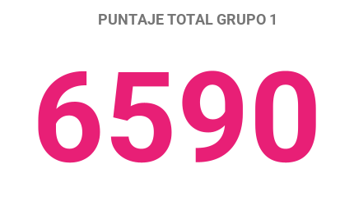
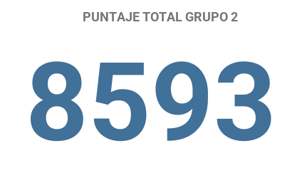
 | -6
 | 987
 | 6590
 | 8593

